画面フロー
プレイヤー | 画面フローへ | 目次

ゲーム開始

チームロゴ表示
ゲームタイトル表示

タイトルシーン

ゲームセレクトシーン

最新のステージへ
ステージセレクト（practice、タイムアタック用）
ゲームエンド

操作ボタン
操作ボタン | 操作ボタン

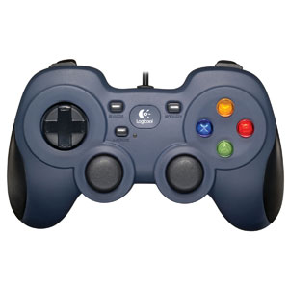

 |  | Ａボタン | ジャンプ
 |  | 左スティック | プレイヤー移動
 |  | 右スティック | 視点移動
 |  | ＲＢボタン | グリッパー発射
 |  | （押し続けている間）
 |  |  | グリッパーを伸ばし続ける
 |  | （離す）
 |  |  | グリッパーを巻き取る

 |  |  |  | Space | ジャンプボタン
 |  |  |  |  | プレイヤーの移動速度のステータスを参照し、その段階によってジャンプの高さが変わる。

プレイヤー
プレイヤー |  | 画面フローへ | 目次

※移動速度は実装後、調整
プレイヤーの移動
地上での移動
左スティック：倒している方向へ移動
移動方向は360°移動する。
移動を入力し続けると徐々に加速

初速 | 加速 | 最高速
1 | 2/秒 | 5
他のアクションで加速した場合にも最高速は「５」。「5」を超えてしまった場合は「5」に修正する。
※移動速度は実装後、調整
空中での移動
空中でも倒している方向へ移動を行う

※移動速度は実装後、調整
レールアクション
レールアクションオブジェクトを挟むと行う
移行時、速度を0.5（実装後、調整）加える
横図
 |  |  |  |  |  |  | ＲＢボタン |  | グリッパー射出
 |  |  |  |  |  |  | Ａボタン |  | ジャンプ
Ｐ
 |  |  |  |  |  |  | （レールアクション中に）Ａボタン |  | グリッパーを離す
速度0.5ＵＰ
Ｐ

レールアクション中は対象オブジェクトの下をオブジェクトに沿って進行する
はさんでいる地点とプレイヤーの距離は一定
レールアクション終了後も加速した値は引き継ぐ

※移動速度は実装後、調整
ワイヤーアクション
ワイヤーアクションオブジェクトを挟むことでワイヤーアクションを行う
移行時、グリッパーの長さをが10以上だった場合、10まで縮め、速度を0.5（実装後、調整）加える
上図
 |  |  |  |  |  | ＲＢボタン |  | グリッパー射出
速度0.5ＵＰ
 |  |  |  |  |  | Ａボタン |  | ジャンプ
 |  |  |  |  |  | （ワイヤーアクション中に）Ａボタン |  | グリッパーを離す
Ｐ
Ｐ

レールアクション中は対象オブジェクトの下を挟んだ地点を中心に円を描いて移動する
〃 対象のオブジェクトとプレイヤーの距離は一定

横図
１０
１５
Ｐ
Ｐ

ロープを離した際、0.5速度を加える
ワイヤーアクション終了後も加速した速度は引き継がれる

※移動速度は実装後、調整
柱をはさむ
はさんだ時にプレイヤーの移動速度に0.3加え、はさんだ柱を中心に円運動。但し、移動速度が0の場合は加速しない

Ｐ

+0.3
最短距離
ＲＢを離す
Ｐ
Ｐ

プレイヤーの向いている方向の延長線と柱の最短距離を半径とした円を描いて移動する
移動中、ＲＢを離すと円を描くのをやめ、速度を0.3加える

～地上の場合～
上図
上図
Ｐ
上図

+0.3
プレイヤーの移動速度+0.3
ＲＢを離す
最短距離
Ｐ
Ｐ

～空中の場合～
Ｐ
Ｐ
Ｐ
+0.3
Ｐ
Ｐ
プレイヤーの移動速度+0.3
横図
横図
横図
横図
横図
ＲＢを離す
(円運動をやめる)

※動きは物理挙動で管理する

上から見た時の動きは地上の場合と同様

視点移動

前

Ｐ
Ｐ
上図
横図

 |  |  | 右スティックの倒した方向と逆方向にプレイヤーを中心に円移動

グリッパー関連
※ここでは入力についてのみ記載しています。グリッパーの詳しい仕様は |  |  |  | グリッパー | を参照してください

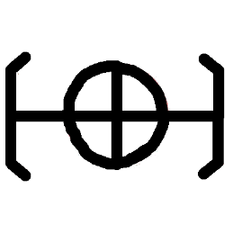
 |  |  |  |  |  | アクセルギア射出
 |  |  |  |  |  | ・はさむアニメーション
 |  |  |  |  |  | ・レールアクション
 |  |  |  |  |  | ・ワイヤーアクション

ギミック
ギミック |  | 画面フローへ | 目次
※今後追加される可能性があります

ブーストパネル

踏むと加速するパネル。逆から入った場合にも一定方向にしか加速しない。
プレイヤーが踏んだ時、プレイヤーの速度に2加えて、設定された方向へ進ませる

ジェットブロック

はさむことで素早く上昇するブロック。
ジャンプを入力することでジェットブロックを離す
頂点に到達するタイミングでジャンプを入力すると通常時の1.5倍のジャンプができる。

リフト
自動で動く足場。動き方はUnityのアニメーションで設定する
プレイヤーが乗っている時には、リフトに合わせてプレイヤーが動く

崩れていく足場
プレイヤーが範囲内に入ると崩れ始める足場

Ｐ
Ｐ

 | 落ちた足場は復活しない。プレイヤーが落ちた場合、プレイヤーは足場の前まで戻され、足場は復活します
Ｐ

Ｐ

左右から迫ってくる壁
徐々に左右から壁が迫ってきて、はさまれてしまうと戻されてしまう。
迫ってくる速さは実装後調整

タイトル
タイトル

 |  | リソース

タイトルロゴ
 |  | ファイル名 | サイズ | 概要
 |  | TitleRogo.png | 560*315 | タイトルロゴ
 |  | StertBotton.png | 256*128 | ゲームスタートボタンに使用する画像
 |  | GameEndButton.png | 256*128 | ゲーム終了ボタンに使用する画像
 |  | MenuCursor.png | 128*128 | メニューに使用する画像

ゲームスタート
カーソル

ゲーム終了

 | 背景はカメラで３Ｄフィールドを映す。

ステージセレクト
ステージセレクト

ステージセレクトロゴ
 |  | リソースリスト
 |  | ファイル名 | サイズ | 概要
 |  | StageSelectRogo.png | 320*256 | ステージセレクト画面のロゴ
 |  | Stage1Button.png | 256*128 | ステージ１のボタン用画像
Stage1
Stage2
Stage3
 |  | Stage2Button.png | 256*128 | ステージ２のボタン用画像
 |  | Stage3Button.png | 256*128 | ステージ３のボタン用の画像
 |  | Stage4Button.png | 256*128 | ステージ4のボタン用の画像
 |  | Stage5Button.png | 256*128 | ステージ５のボタン用の画像
 |  | TitleBackButton.png | 128*64 | タイトルへ戻るボタン用の画像

Stage4
Stage5

TitleBack

 | 選択中のステージに応じて背景画像が変化する
 | タイトルバックボタンを押すとタイトルへ戻る

ゲームクリア
ゲームクリア

 |  | リソースリスト
 |  | ファイル名 | サイズ | 概要
 |  | ClearRogo.png | 704*256 | ステージクリアのロゴ
 |  | ClearLankA.png | 128*128 | クリアランク表示用の”Ａ”
ステージクリアロゴ
 |  | ClearLankB.png | 128*129 | クリアランク表示用の”Ｂ”
 |  | ClearLankC.png | 128*130 | クリアランク表示用の”Ｃ”
 |  | TitleBackButton.png | 128*64 | タイトルへ戻るボタン用の画像

クリア
ランク
タイム

タイトルに戻る

演出
0.5秒かけてフェードインを行いながら表示する。始めにロゴを表示し、0.5秒遅れてタイム、クリアランク、タイトルに戻るボタンを表示する。
 | （タイム、クリアランク、タイトルに戻るボタンはそれぞれ0.5秒おきに表示し、フェードは行わない）

ポーズ
ポーズ画面

ポーズ画面ロゴ
 |  | リソースリスト | サイズ | 概要
 |  | PoseButton.png | 704*256 | ポーズ画面のロゴ
 |  | TitleBackButton.png | 128*64 | タイトルに戻るボタン用の画像
 |  | RetryButton.png | 128*64 | リトライ用のボタンの画像
 |  | GameBackButton.png | 128*64 | ゲームに戻るボタン用の画像
 |  | StageSelectButton.png | 128*64 | ステージセレクトボタン用の画像
ゲームに戻る

ステージセレクトへ戻る

リトライ

タイトルに戻る

 | 背景はゲーム画面を黒のフィルターで覆い、停止させる。
 | 表示はフェードなどは行わず、即時表示する

ゲームオーバー
ゲームオーバー | 目次 | 画面フローへ

 |  |  | リソースリスト
 |  |  | ファイル名 | サイズ | 概要
 |  |  | GameOverRogo.png | 704*256 | ゲームオーバーロゴ
 |  |  | TitleBackButton.png | 128*64 | タイトルへ戻るボタン用の画像
 |  |  | RetryButton.png | 128*64 | リトライボタン用の画像
ゲームオーバーロゴ

リトライ
タイトルに戻る

演出
1秒かけてフェードインを行い、最初にロゴを表示する。1秒後にリトライとタイトルバックのボタンを表示する。（フェードインは行わない）

リソースリスト
リソースリスト |  |  |  |  | リソースイメージ

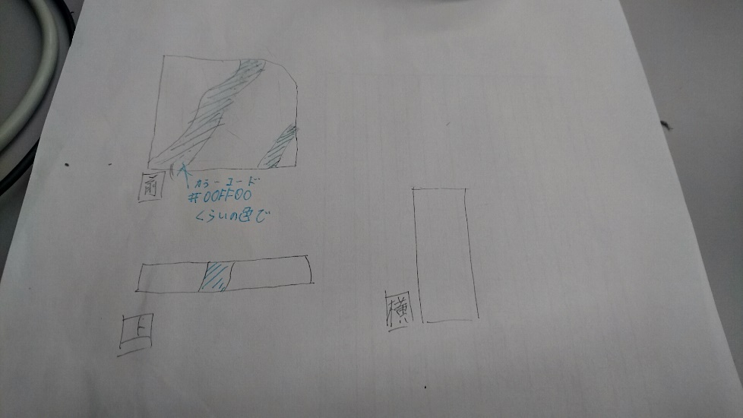
 | ファイル名 | 概要 | 担当者 | 進捗度
1 | BigWall1 | ステージを構成する基本的な壁のモデル。 |  |  | 1 | BigWall1
2 | BigWall2 | １の別バージョン。 |  |  | 2 | BigWall2
3 | Griper | プレイヤーが投擲するガジェット。
4 | Floor | ステージを構成する床のモデル
5 | SmallObj1 | ステージを構成する小さ目なオブジェクト
↑の画像のように、壁にネオンカラーの模様が入っているようなイメージです
模様は絵のようにラインが入っている模様で「こうしたほうがかっこいい」などありましたら、
アレンジしてもらっても大丈夫です。
２は１の模様が違うバージョンでお願いします。
サイズはプレイヤーを1とした場合、縦２．５、横７くらいでお願いします
6 | SmallObj2 | SmallObj１の別バージョン
7 | acceleratePanel | 踏むと加速するパネル。
8 | JetBlock | はさむと真上へ撃ちあがるブロック。 |  |  | 3 | Griper
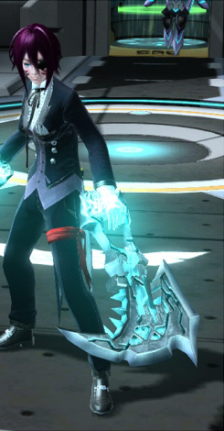
9
10
11
12
左の画像の武器をベースに、先端部分が右の画像のような
はさみになっているイメージです。はさむ部分は別々のオブジェクトで
作ってください
13
14
15
16 |  |  |  |  | 5 | SmallObj1
前図
17 |  |  |  |  | 6 | SmallObj2
18
19
上図
横図
20
BigWallと同じようにネオンカラーの模様が入っているオブジェクトです。
サイズはプレイヤーを1として縦０．５、横１くらいでお願いします。
21
22 |  |  |  |  | 7 | acceleratePanel
23 |  |  |  |  |  | 横幅はプレイヤーの2倍で縦横比１：1.5くらいでお願いします
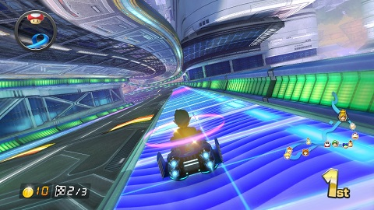
24
25
26
27
28
プレイヤーの2倍
29
30 |  |  |  |  |  |  | 見た目は↑の画像の走っている場所のようなイメージでお願いします
31 |  |  |  |  | 10,JetBlock
32
33
34
35 |  |  |  |  |  | サイズは立方体部分のサイズはプレイヤーの身長の1/2
36 |  |  |  |  |  | 立方体部分の中央はへこみでお願いします
37 |  |  |  |  |  | 下のジェット部分はロケットのジェットのようなイメージでお願いします
38
39
40
41
42
43

